Tabelle1
Berechnung des Biegemomentenverlaufes |  |  |  |  | für 4 Abschnitte

Eingabewerte: |  |  | Vorzeichenrichtig nach Skizze!!!
l0= | 20 | mm | Im Angriffspunkt A | FAy | 2913.44 | N | FAz | -340.44 | N
l1= | 65 | mm | Im Angriffspunkt B | FBy | 241.96 | N | FBz | 2331.04 | N
l2= | 160 | mm | Im Angriffspunkt C | FZug1y | -2500 | N | FZug1z bzw. FG1 | -73 | N
l3= | 65 | mm | Im Angriffspunkt D | FZug2y | -2500 | N | FZug1z bzw. FG2 | -73 | N
l4= | 65 | mm | Im Angriffspunkt E | FKy | 1844.6 | N | FKz | -1844.6 | N
l5= | 20 | mm | In E eingeleitetes Torsionsmoment |  | 240 | Nm

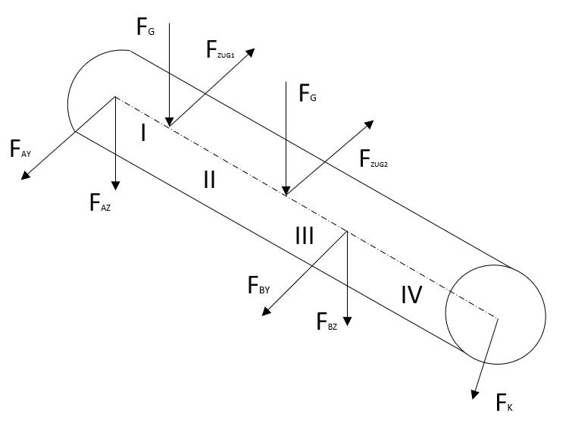
Z+
Y+
A
C
D
B
E
l0
l5

Ergebnisse:
Maximales Biegemoment |  |  |  | Mbmax | 270.34 | Nm
Lagerkraft in Lager A |  |  |  | FA | 2933.26 | N
Lagerkraft in Lager B |  |  |  | FB | 2343.56 | N
Biegemoment x-y-Ebene
-20 | 0
-19.5 | 0
-19 | 0
-18.5 | 0
-18 | 0
-17.5 | 0
-17 | 0
-16.5 | 0
-16 | 0
-15.5 | 0
-15 | 0
-14.5 | 0
-14 | 0
-13.5 | 0
-13 | 0
-12.5 | 0
-12 | 0
-11.5 | 0
-11 | 0
-10.5 | 0
-10 | 0
-9.5 | 0
-9 | 0
-8.5 | 0
-8 | 0
-7.5 | 0
-7 | 0
-6.5 | 0
-6 | 0
-5.5 | 0
-5 | 0
-4.5 | 0
-4 | 0
-3.5 | 0
-3 | 0
-2.5 | 0
-2 | 0
-1.5 | 0
-1 | 0
-0.5 | 0
0 | 0
0.5 | 1.45672
1 | 2.91344
1.5 | 4.37016
2 | 5.82688
2.5 | 7.2836
3 | 8.74032
3.5 | 10.19704
4 | 11.65376
4.5 | 13.11048
...
Biegemoment x-z-Ebene
-20 | 0
-19.5 | 0
-19 | 0
-18.5 | 0
-18 | 0
-17.5 | 0
-17 | 0
-16.5 | 0
-16 | 0
-15.5 | 0
-15 | 0
-14.5 | 0
-14 | 0
-13.5 | 0
-13 | 0
-12.5 | 0
-12 | 0
-11.5 | 0
-11 | 0
-10.5 | 0
-10 | 0
-9.5 | 0
-9 | 0
-8.5 | 0
-8 | 0
-7.5 | 0
-7 | 0
-6.5 | 0
-6 | 0
-5.5 | 0
-5 | 0
-4.5 | 0
-4 | 0
-3.5 | 0
-3 | 0
-2.5 | 0
-2 | 0
-1.5 | 0
-1 | 0
-0.5 | 0
0 | 0
0.5 | -0.17022
1 | -0.34044
1.5 | -0.51066
2 | -0.68088
2.5 | -0.8511
3 | -1.02132
3.5 | -1.19154
4 | -1.36176
4.5 | -1.53198
...

Biegemoment
-20 | 0
-19.5 | 0
-19 | 0
-18.5 | 0
-18 | 0
-17.5 | 0
-17 | 0
-16.5 | 0
-16 | 0
-15.5 | 0
-15 | 0
-14.5 | 0
-14 | 0
-13.5 | 0
-13 | 0
-12.5 | 0
-12 | 0
-11.5 | 0
-11 | 0
-10.5 | 0
-10 | 0
-9.5 | 0
-9 | 0
-8.5 | 0
-8 | 0
-7.5 | 0
-7 | 0
-6.5 | 0
-6 | 0
-5.5 | 0
-5 | 0
-4.5 | 0
-4 | 0
-3.5 | 0
-3 | 0
-2.5 | 0
-2 | 0
-1.5 | 0
-1 | 0
-0.5 | 0
0 | 0
0.5 | 1.47
1 | 2.93
1.5 | 4.4
2 | 5.87
2.5 | 7.33
3 | 8.8
3.5 | 10.27
4 | 11.73
4.5 | 13.2
...

